参考样式
中山大学附属第一医院安抚奶嘴、晾衣架、三角置物架等物资采购项目
序号 | 产品名称 | 规格/型号 | 参考样式
1 | 维达卷纸 | 1600克一条
2 | 单个不绣钢挂钩 |  | 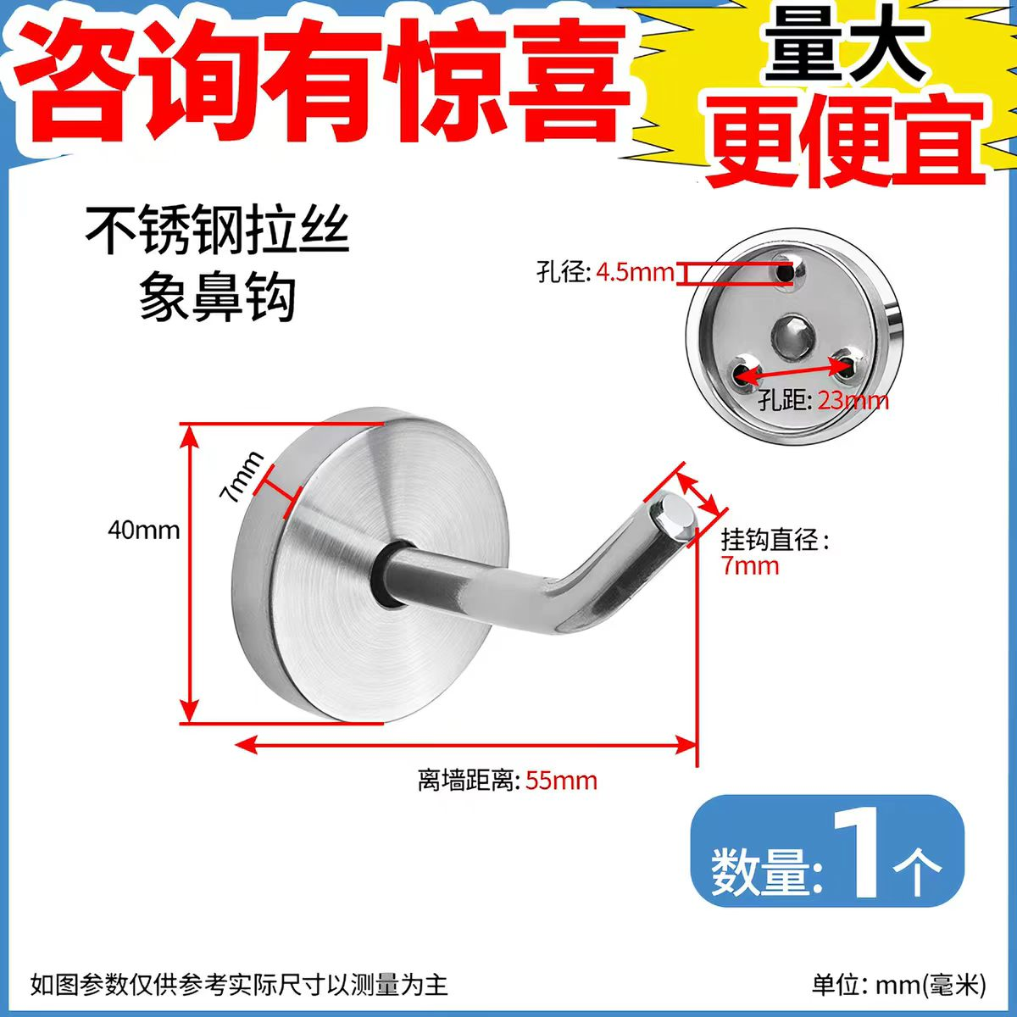
3 | 三角置物架 | 29*22*4.7CM | 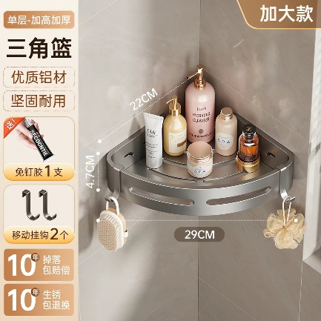
4 | 储物架 | 60*45*220，四层 | 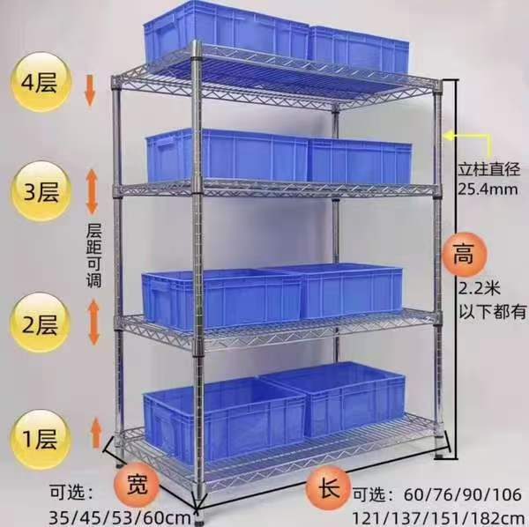
5 | 安抚奶嘴 | 0-3个月，S码 | 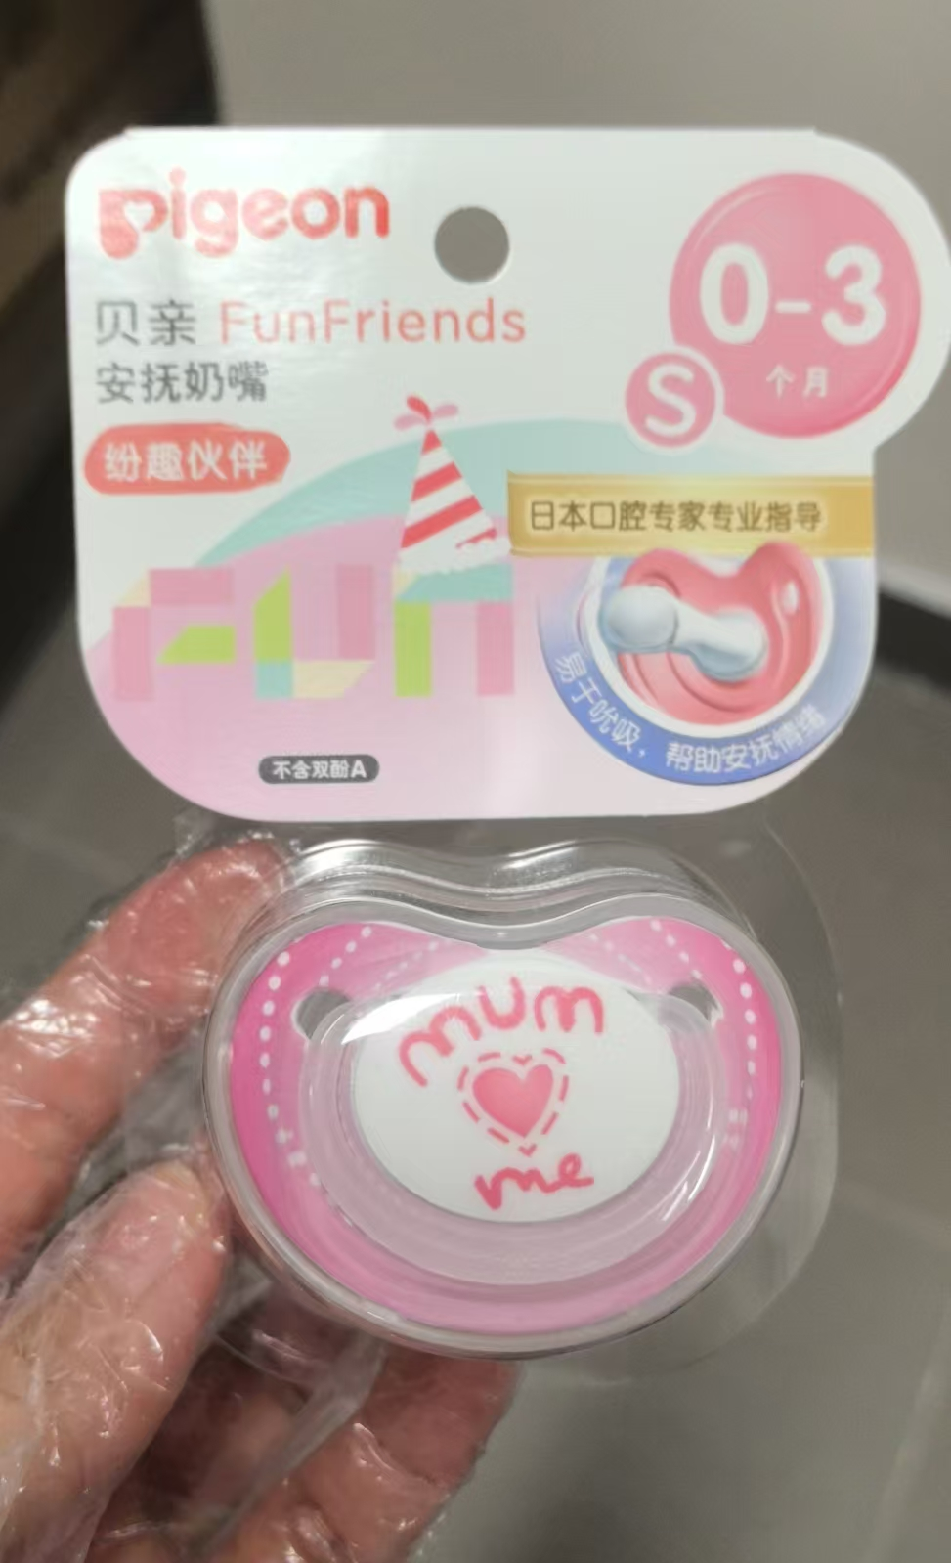
6 | 9号电池 |  | 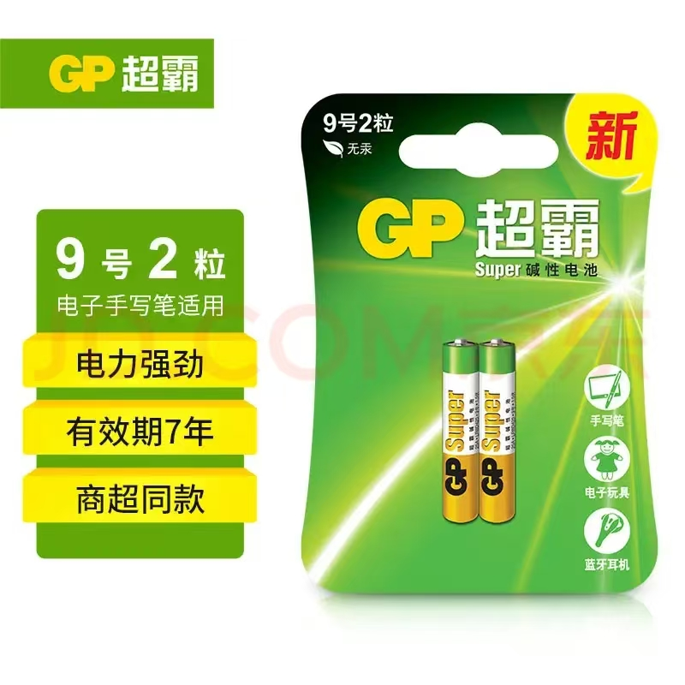
7 | 可伸缩移动晾衣架 |  | 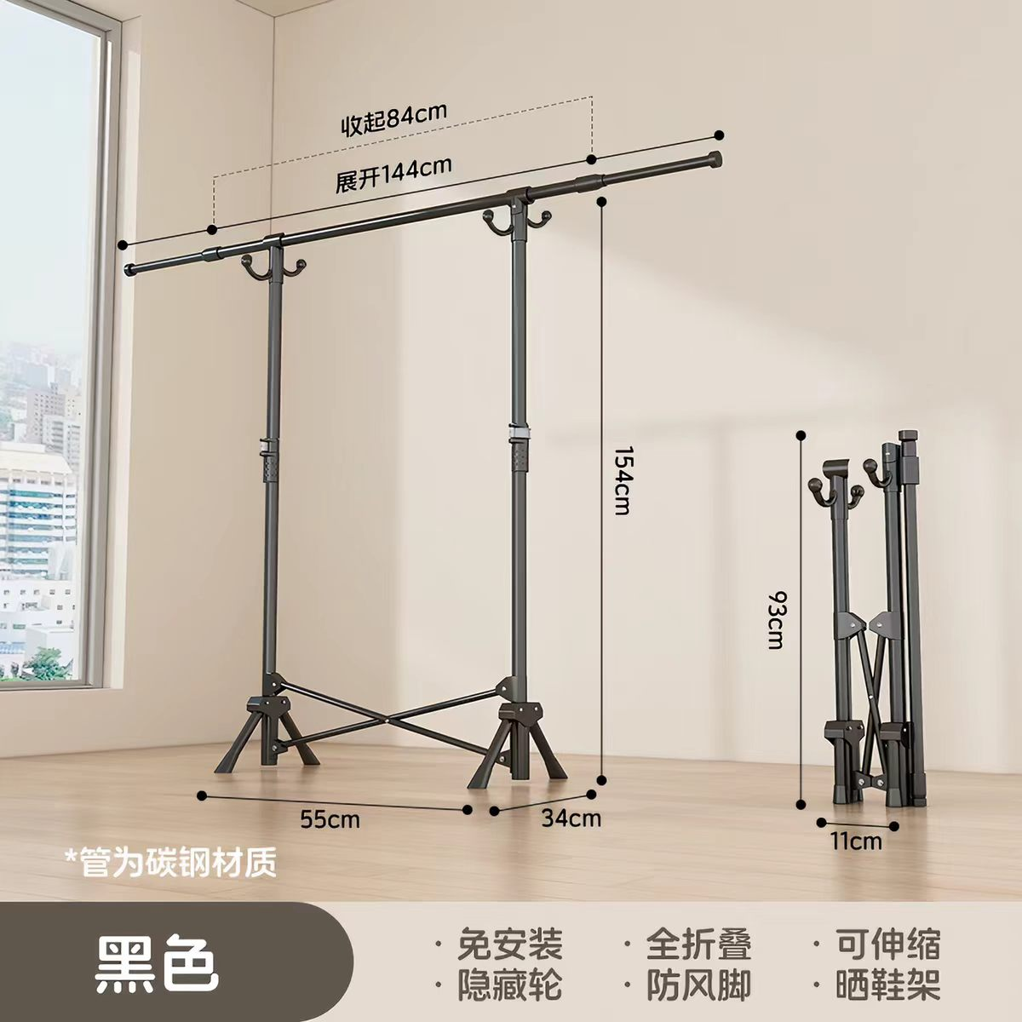
8 | 灰色地垫 | 2.4米*6米 | 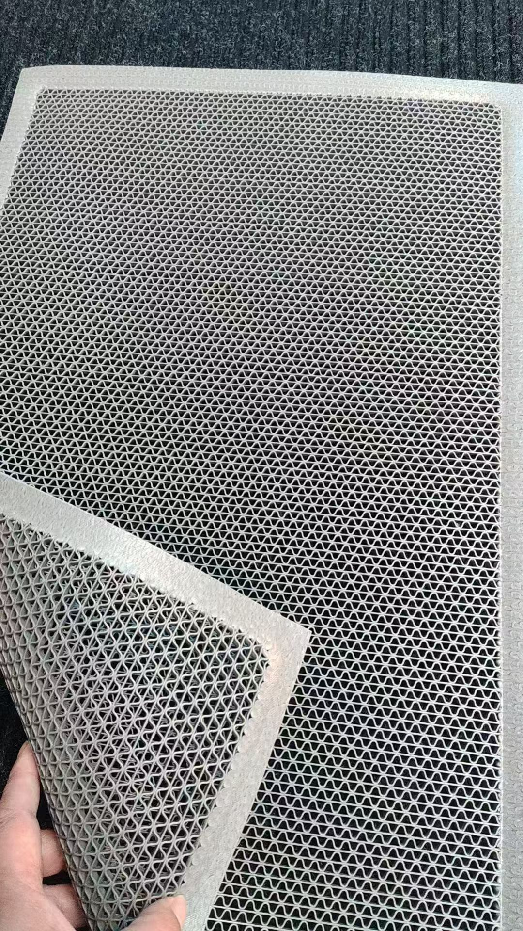
9 | 水杯架 | 1个组合款，2个磁吸款黑色 | 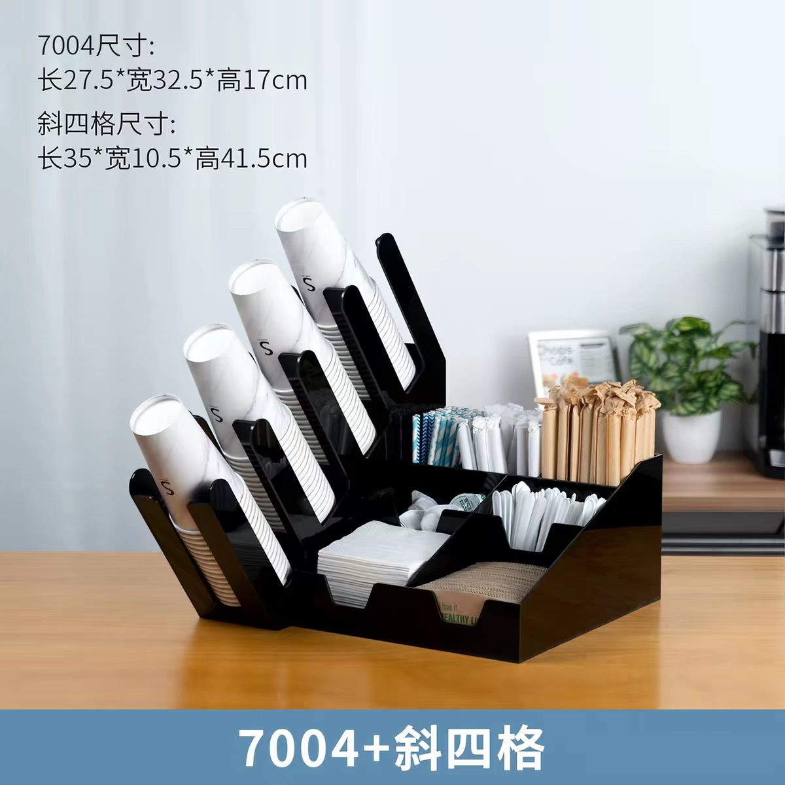 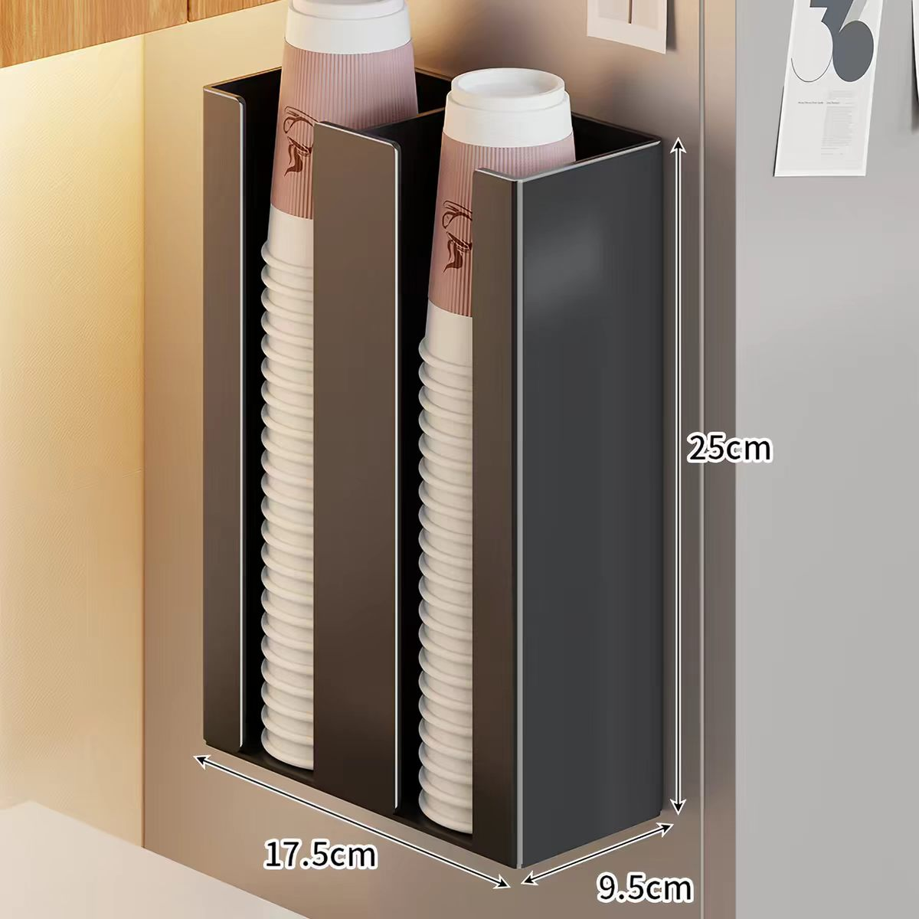
10 | 液晶手写板 |  | 